Прайс лист
ПРАЙС ЛИСТ 2015, действителен с 01.03.2015г.
 | 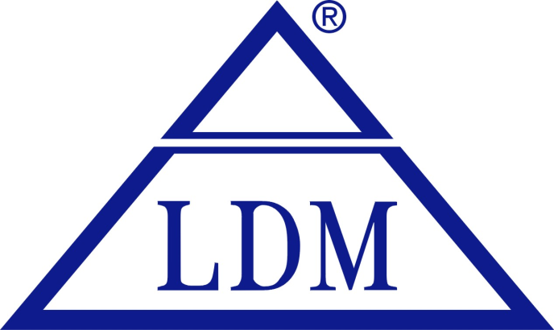
LDM, spol. s r.o.
Czech Republic

Тел.: (499) 343-27-26
http: www.ldmvalves.ru
E-mail: info@ldmvalves.ru

Стоимость оборудования указана по прайсу за один комплект в EUR, с НДС, на условиях DDP г. Москва
Гарантия: гарантийный срок эксплуатации и хранения – 12 месяцев со дня продажи или 24 месяца с момента производства.

